상품제안서
루미스 투톤 넥워머 남녀공용 프리사이즈 | 상품코드: S44717

 |  |  |  |  |  |  | 02-713-8555 | www.synergygift.co.kr
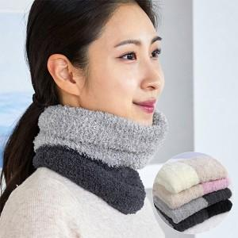 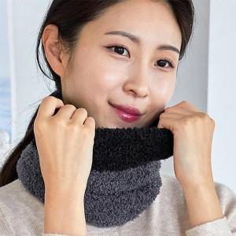 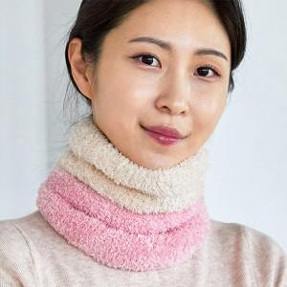

【상세/제작정보】 | 특허 받은 섬유 제조공법과 최고급 원사로 만들어진 국내 제조 극세사 방한 넥워머<br>

【인쇄/포장옵션】 | 스티커 / OPP(비닐)

【공급단가】 | 수량 | 100~ | 300~ | 1,000~ | 3,000~ | 5,000~
*VAT별도 | 단가 | 4,790원 | 4,560원 | 4,370원 | 4,300원 | 4,220원

【상품 URL】 | https://www.synergygift.co.kr:443/src/goods_detail.php?gdno=44717

